Reporte de defectos
Id | Título / Nombre | Descripción | Resultado actual | Resultado esperado | Pasos para reproducción | Evidencia | Estado | Prioridad | Severidad | Reportado Por | Asignado A | Fecha de creación

D - 01 | Información completa y detallada de la reserva | Una vez completada la reserva, la información de la misma deberá ser enviada al usuario con todos los datos completos y detallados. La información requerida de la reserva es: Check in Check out Hora Ingreso Dirección Observaciones | El email es enviado con la información, excepto la dirección detallada (aparece "null") | El email es enviado con toda la información completa y detallada. | 1. Ingresar a la url http://fe.deitech.online/ 2. Crear usuario 3. Habilitar usuario 4. Realizar una reserva diligenciando todos los datos correspondientes 5. Recibir email con la información detallada. | 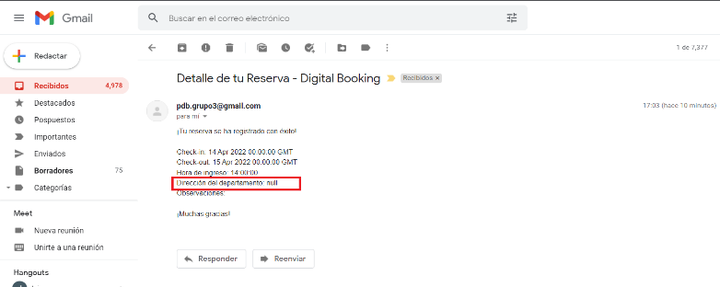 | Reviewed | Medio | Medio | Jairo Rivera López | Equipo de desarrollo | 2022-03-24

